Ejemplo 1
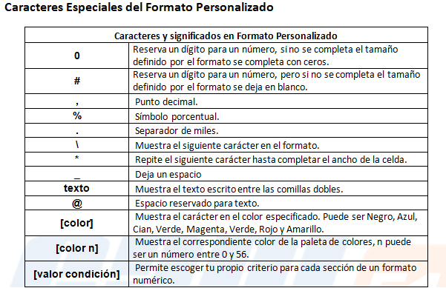
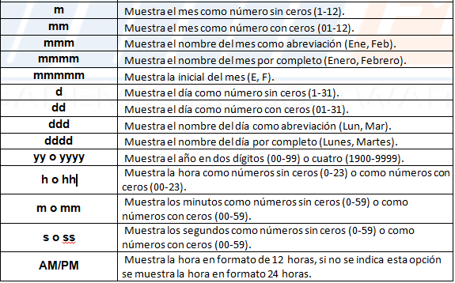
Descripcion | Ventas | Costos y Gastos | Ganancia/Pérdida | % de Utilidad
Panaderia | 2,000,000.00 | 135,000.00 | 1,865,000.0 Bs de Utilidad | 93.25%
Charcuteria | 130,000.00 | 145,000.00 | 15,000 Bs de Perdida | -11.54%
Viveres | 530,320.00 | 530,320.00 | Salimos Tabla | 0.00%
Licoreria | 420,130.00 | 400,000.00 | 20,130.0 Bs de Utilidad | 4.79%
Pasteleria | 125,340.00 | 110,230.00 | 15,110.0 Bs de Utilidad | 12.06%

